Serial
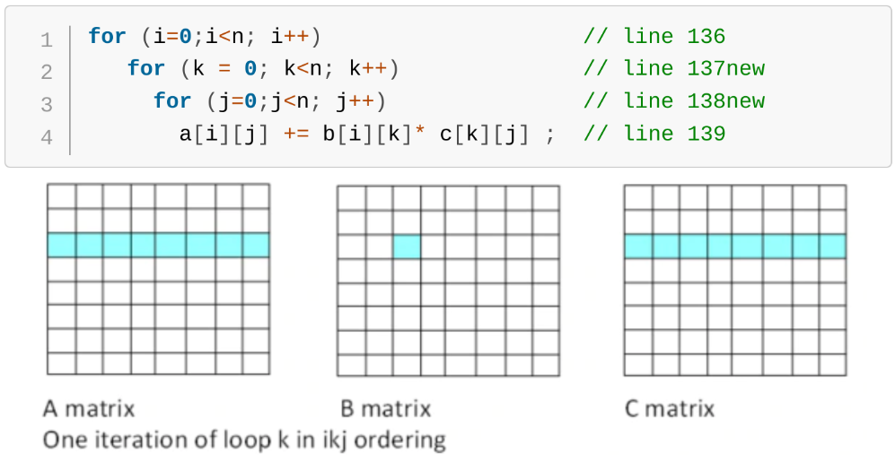
Tempo(segundos) de execução para multiplicação de matriz de ordem 256
 | Execução1 | Execução2 | Execução3 | Média
Serial | 0.0712 | 0.0713 | 0.0714 | 0.0713

Metodo de multiplicacao utilizado:

Parallel
Tempo(segundos) de execução para multiplicação de matriz de ordem 256
Qtd. threads | Execução1 | Execução2 | Execução3 | Média | Speedup
1 | 0.0712 | 0.0713 | 0.0711 | 0.0712 | 1.00
2 | 0.0368 | 0.0369 | 0.0373 | 0.0370 | 1.92
3 | 0.0257 | 0.0259 | 0.0258 | 0.0258 | 2.76
4 | 0.0318 | 0.0328 | 0.0320 | 0.0322 | 2.21
5 | 0.0297 | 0.0295 | 0.0271 | 0.0288 | 2.48
6 | 0.0266 | 0.0252 | 0.0253 | 0.0257 | 2.77

Representação gráfica:

